Polska a UE
Średnie miesięczne ceny skupu mleka surowego

Dane Komisji Europejskiej

KRAJ | I | II | III | IV | V | VI | VII | VIII | IX | X | XI | XII | I-2005 | II | III | IV | V | VI | VII | VIII | IX | X | XI | XII | I-16 | II | III | IV | V | VI | VII | VIII | IX | X | XI | XII | I-17 | II | III | IV | V | VI | VII | VIII | IX | X | XI | XII | I-18 | II | III | IV
Francja | 29.220 | 29.040 | 27.180 | 24.740 | 25.750 | 26.440 | 28.420 | 30.560 | 30.770 | 30.400 | 30.160 | 29.770 | 30.840 | 30.260 | 28.460 | 26.590 | 26.180 | 26.720 | 28.190 | 30.520 | 32.650 | 32.4 | 32.5 | 32.1 | 29.1 | 28.9 | 28.0 | 28.4 | 28.8 | 28.7 | 28.4 | 29.4 | 30.2 | 31.6 | 32.3 | 32.7 | 34.2 | 33.3 | 30.5 | 33.6 | 32.4 | 32.3 | 34.0 | 35.0 | 36.6 | 36.2 | 36.4 | 36.0 | 35.3 | 35.0 | 33.9 | 32.3
Niemcy | 28.640 | 28.120 | 27.710 | 27.650 | 27.990 | 27.780 | 27.870 | 28.440 | 29.690 | 30.990 | 31.500 | 30.520 | 27.250 | 26.750 | 26.450 | 26.300 | 26.150 | 26.320 | 26.350 | 26.700 | 28.770 | 34.4 | 34.7 | 34.4 | 28.9 | 28.1 | 27.3 | 25.7 | 24.0 | 23.2 | 23.4 | 24.3 | 26.4 | 30.4 | 33.1 | 33.7 | 34.1 | 34.0 | 33.6 | 33.5 | 33.8 | 34.4 | 35.9 | 37.4 | 39.4 | 40.3 | 40.5 | 40.0 | 36.8 | 34.9 | 34.2 | 33.0
Polska |  |  |  |  | 16.900 | 20.700 | 22.000 | 22.230 | 22.800 | 23.400 | 24.700 | 25.500 | 26.620 | 26.410 | 25.800 | 25.190 | 24.910 | 23.950 | 23.970 | 24.590 | 24.970 | 28.9 | 30.1 | 29.8 | 26.1 | 25.6 | 25.7 | 24.4 | 23.3 | 23.1 | 23.3 | 25.0 | 26.4 | 28.3 | 29.6 | 30.7 | 30.2 | 30.6 | 30.5 | 30.7 | 31.0 | 31.3 | 31.6 | 32.6 | 33.7 | 34.8 | 36.0 | 36.1 | 34.0 | 33.0 | 32.4 | 32.0
Słowacja | 22.510 | 22.790 | 22.970 | 23.010 | 22.260 | 22.610 | 22.680 | 22.610 | 22.870 | 23.350 | 23.880 | 24.430 | 25.110 | 25.110 | 25.280 | 24.530 | 24.610 | 24.290 | 23.730 | 24.180 | 24.370 | 29.3 | 29.9 | 30.6 | 27.5 | 26.8 | 25.9 | 24.7 | 23.7 | 23.2 | 23.1 | 23.4 | 24.2 | 25.8 | 27.1 | 28.3 | 29.2 | 29.5 | 29.5 | 29.8 | 29.9 | 30.0 | 30.5 | 30.9 | 32.0 | 33.1 | 33.6 | 34.0 | 33.7 | 33.0 | 32.4 | 30.9
Czechy | 24.140 | 24.010 | 24.130 | 24.420 | 24.990 | 24.990 | 25.120 | 25.120 | 25.370 | 25.780 | 26.460 | 27.220 | 27.560 | 27.630 | 27.360 | 27.160 | 27.000 | 26.620 | 26.010 | 26.210 | 27.000 | 27.6 | 31.2 | 31.0 | 26.4 | 25.5 | 24.5 | 23.6 | 22.5 | 22.0 | 22.0 | 22.3 | 23.1 | 24.4 | 25.7 | 27.0 | 28.0 | 28.8 | 29.3 | 29.9 | 30.4 | 31.0 | 31.5 | 31.6 | 33.1 | 34.7 | 35.2 | 35.4 | 34.5 | 33.8 | 32.8 | 32.1
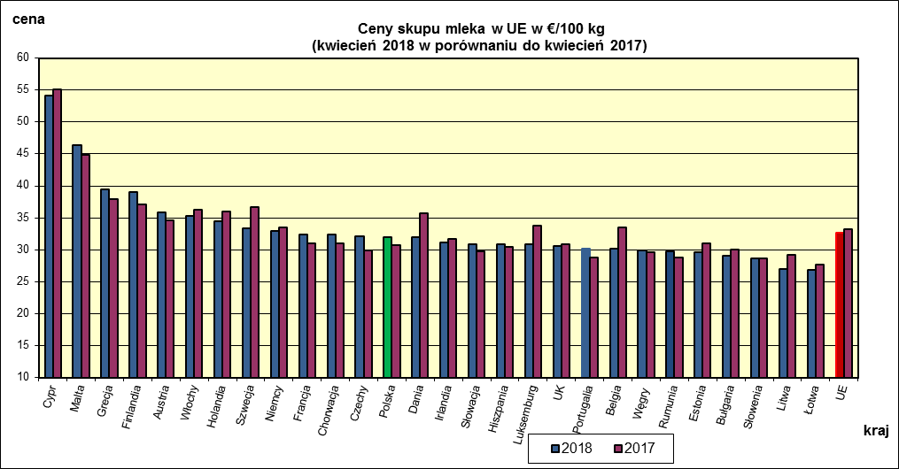
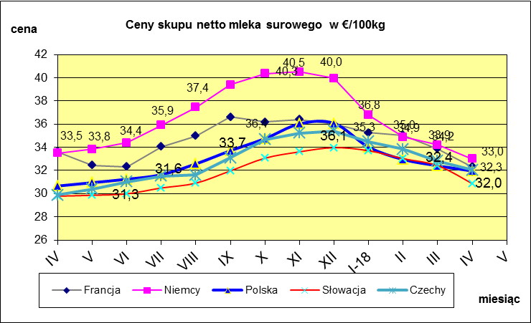
 | dane wstępne |  |  |  |  |  |  |  |  |  |  |  |  |  |  |  |  |  |  |  |  |  | IV-2018 | IV-2017
 |  |  |  |  |  |  |  |  |  |  |  |  |  |  |  |  |  |  |  |  |  | Cypr | 54.09 | 55.12
 |  |  |  |  |  |  |  |  |  |  |  |  |  |  |  |  |  |  |  |  |  | Malta | 46.35 | 44.87
 |  |  |  |  |  |  |  |  |  |  |  |  |  |  |  |  |  |  |  |  |  | Grecja | 39.4 | 37.96
 |  |  |  |  |  |  |  |  |  |  |  |  |  |  |  |  |  |  |  |  |  | Finlandia | 39 | 37.08
 |  |  |  |  |  |  |  |  |  |  |  |  |  |  |  |  |  |  |  |  |  | Austria | 35.81 | 34.58
 |  |  |  |  |  |  |  |  |  |  |  |  |  |  |  |  |  |  |  |  |  | Włochy | 35.24 | 36.32
 |  |  |  |  |  |  |  |  |  |  |  |  |  |  |  |  |  |  |  |  |  | Holandia | 34.5 | 36
 |  |  |  |  |  |  |  |  |  |  |  |  |  |  |  |  |  |  |  |  |  | Szwecja | 33.29 | 36.7
 |  |  |  |  |  |  |  |  |  |  |  |  |  |  |  |  |  |  |  |  |  | Niemcy | 32.99 | 33.49
 |  |  |  |  |  |  |  |  |  |  |  |  |  |  |  |  |  |  |  |  |  | Francja | 32.33 | 31.06
 |  |  |  |  |  |  |  |  |  |  |  |  |  |  |  |  |  |  |  |  |  | Chorwacja | 32.33 | 31.06
 |  |  |  |  |  |  |  |  |  |  |  |  |  |  |  |  |  |  |  |  |  | Czechy | 32.05 | 29.88
 |  |  |  |  |  |  |  |  |  |  |  |  |  |  |  |  |  |  |  |  |  | Polska | 31.96 | 30.66
 |  |  |  |  |  |  |  |  |  |  |  |  |  |  |  |  |  |  |  |  |  | Dania | 31.95 | 35.76
 |  |  |  |  |  |  |  |  |  |  |  |  |  |  |  |  |  |  |  |  |  | Irlandia | 31.08 | 31.66
 |  |  |  |  |  |  |  |  |  |  |  |  |  |  |  |  |  |  |  |  |  | Słowacja | 30.87 | 29.79
 | Ceny sprzedaży netto odtłuszczonego mleka w proszku i masła ekstra w blokach*. |  |  |  |  |  |  |  |  |  |  |  |  |  |  |  |  |  |  |  |  | Hiszpania | 30.87 | 30.39
 |  |  |  |  |  |  |  |  |  |  |  |  |  |  |  |  |  |  |  |  |  | Luksemburg | 30.81 | 33.81
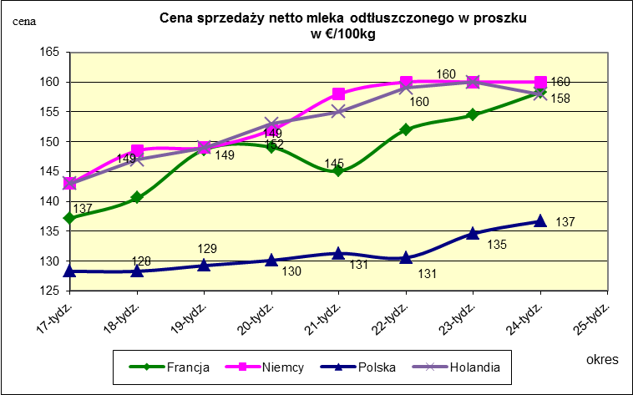
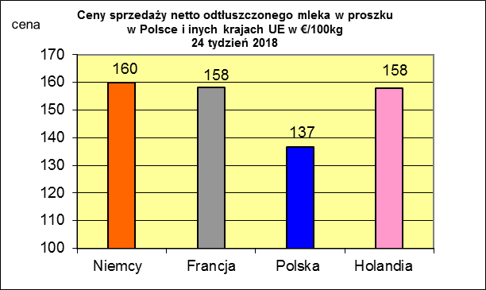
 |  |  |  |  |  |  |  |  |  |  |  |  |  |  |  |  |  |  |  |  |  | UK | 30.53 | 30.81
 |  |  |  |  |  |  |  |  |  |  |  |  |  |  |  |  |  |  |  |  |  | Portugalia | 30.18 | 28.72
 |  |  |  |  |  |  |  |  |  |  |  |  |  |  |  |  |  |  |  |  |  | Belgia | 30.17 | 33.44
 |  |  |  |  |  |  |  |  |  |  |  |  |  |  |  |  |  |  |  |  |  | Węgry | 29.91 | 29.62
 |  |  |  |  |  |  |  |  |  |  |  |  |  |  |  |  |  |  |  |  |  | Rumunia | 29.68 | 28.79
 |  |  |  |  |  |  |  |  |  |  |  |  |  |  |  |  |  |  |  |  |  | Estonia | 29.64 | 31.06
 |  |  |  |  |  |  |  |  |  |  |  |  |  |  |  |  |  |  |  |  |  | Bułgaria | 29.12 | 30
 |  |  |  |  |  |  |  |  |  |  |  |  |  |  |  |  |  |  |  |  |  | Słowenia | 28.58 | 28.66
 |  |  |  |  |  |  |  |  |  |  |  |  |  |  |  |  |  |  |  |  |  | Litwa | 26.93 | 29.23
 |  |  |  |  |  |  |  |  |  |  |  |  |  |  |  |  |  |  |  |  |  | Łotwa | 26.83 | 27.73
 |  |  |  |  |  |  |  |  |  |  |  |  |  |  |  |  |  |  |  |  |  | UE | 32.62 | 33.17

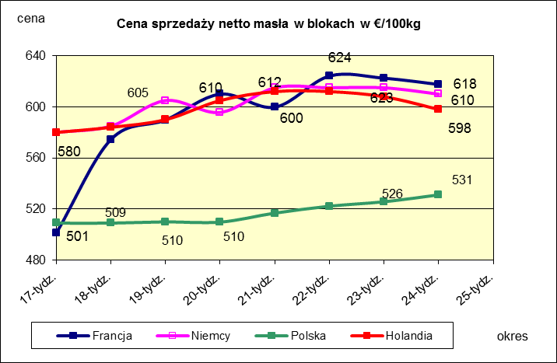
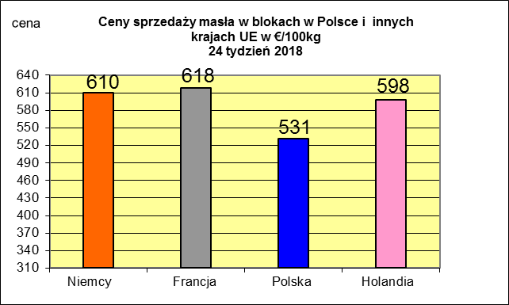
 |  |  |  |  |  |  |  |  |  |  |  |  |  |  |  |  |  |  |  |  |  |  | 2017r. | 2016r.
 |  |  |  |  |  |  |  |  |  |  |  |  |  |  |  |  |  |  |  |  |  | Cypr | 55.88 | 56
 |  |  |  |  |  |  |  |  |  |  |  |  |  |  |  |  |  |  |  |  |  | Grecja | 38.79 | 38.65
 |  |  |  |  |  |  |  |  |  |  |  |  |  |  |  |  |  |  |  |  |  | Holandia | 37.96 | 28.38
 |  |  |  |  |  |  |  |  |  |  |  |  |  |  |  |  |  |  |  |  |  | Szwecja | 37.94 | 30.7
 |  |  |  |  |  |  |  |  |  |  |  |  |  |  |  |  |  |  |  |  |  | Finlandia | 37.63 | 37.2
 |  |  |  |  |  |  |  |  |  |  |  |  |  |  |  |  |  |  |  |  |  | Austria | 37.34 | 31.17
 |  |  |  |  |  |  |  |  |  |  |  |  |  |  |  |  |  |  |  |  |  | Włochy | 37.02 | 31.99
 |  |  |  |  |  |  |  |  |  |  |  |  |  |  |  |  |  |  |  |  |  | Dania | 36.79 | 28.68
 |  |  |  |  |  |  |  |  |  |  |  |  |  |  |  |  |  |  |  |  |  | Irlandia | 36.42 | 28.1
 |  |  |  |  |  |  |  |  |  |  |  |  |  |  |  |  |  |  |  |  |  | Niemcy | 36.41 | 27.38
 |  |  |  |  |  |  |  |  |  |  |  |  |  |  |  |  |  |  |  |  |  | Luksemburg | 35.42 | 28
 |  |  |  |  |  |  |  |  |  |  |  |  |  |  |  |  |  |  |  |  |  | Belgia | 35.05 | 26.7
 |  |  |  |  |  |  |  |  |  |  |  |  |  |  |  |  |  |  |  |  |  | Francja | 34.4 | 30.18
 |  |  |  |  |  |  |  |  |  |  |  |  |  |  |  |  |  |  |  |  |  | Estonia | 32.68 | 23.76
 |  |  |  |  |  |  |  |  |  |  |  |  |  |  |  |  |  |  |  |  |  | Polska | 32.37 | 25.96
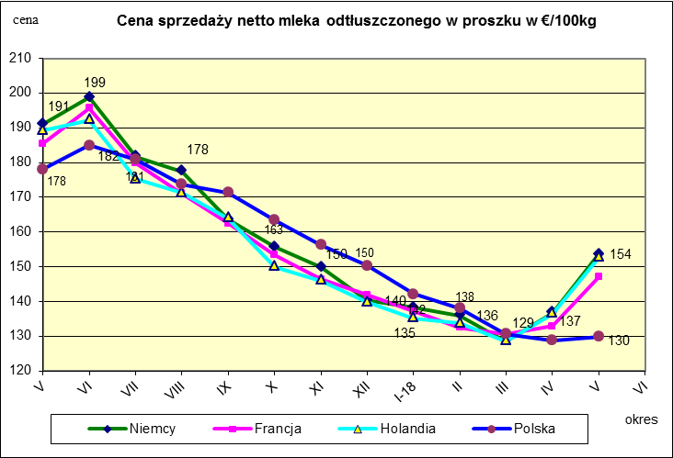
 |  |  |  |  |  |  |  |  |  |  |  |  |  |  |  |  |  |  |  |  |  | UK | 31.89 | 27.18
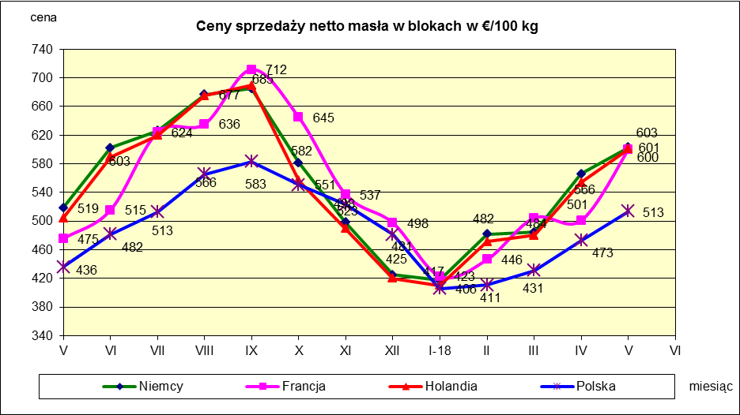
 |  |  |  |  |  |  |  |  |  |  |  |  |  |  |  |  |  |  |  |  |  | Czechy | 31.59 | 24.08
 |  |  |  |  |  |  |  |  |  |  |  |  |  |  |  |  |  |  |  |  |  | Słowacja | 30.99 | 25.31
 |  |  |  |  |  |  |  |  |  |  |  |  |  |  |  |  |  |  |  |  |  | Hiszpania | 30.96 | 29.12
 |  |  |  |  |  |  |  |  |  |  |  |  |  |  |  |  |  |  |  |  |  | Litwa | 30.61 | 21.72
 |  |  |  |  |  |  |  |  |  |  |  |  |  |  |  |  |  |  |  |  |  | Węgry | 30.48 | 23.8
 |  |  |  |  |  |  |  |  |  |  |  |  |  |  |  |  |  |  |  |  |  | Słowenia | 30.32 | 25.28
 |  |  |  |  |  |  |  |  |  |  |  |  |  |  |  |  |  |  |  |  |  | Łotwa | 29.76 | 21.63
 |  |  |  |  |  |  |  |  |  |  |  |  |  |  |  |  |  |  |  |  |  | Portugalia | 29.68 | 27.77
 |  |  |  |  |  |  |  |  |  |  |  |  |  |  |  |  |  |  |  |  |  | Rumunia | 29.19 | 25.66
 |  |  |  |  |  |  |  |  |  |  |  |  |  |  |  |  |  |  |  |  |  | UE | 34.86 | 28.46

*Źródło:clal.it, FranceAgriMer, prodzuivel.nl

Średnie mies. 2016-2018
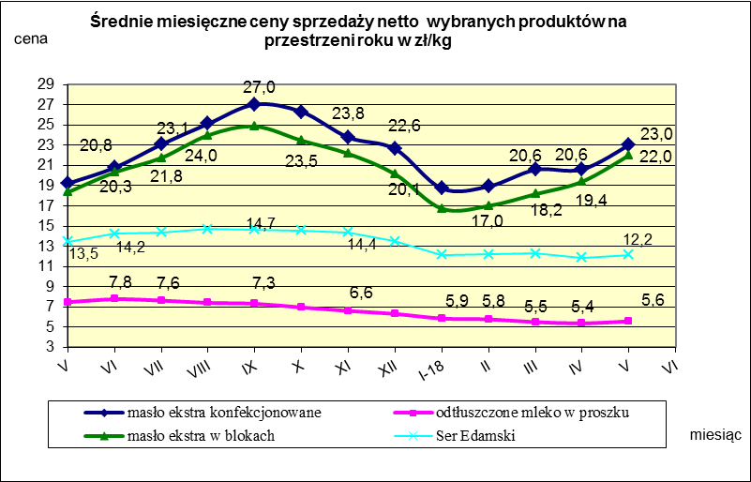

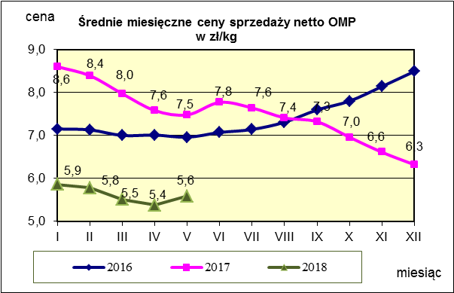
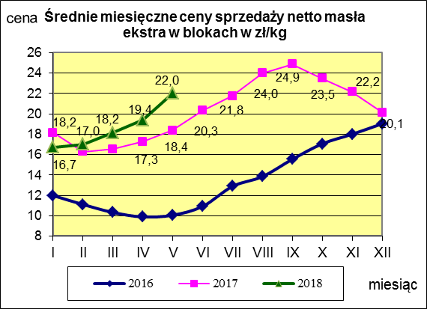
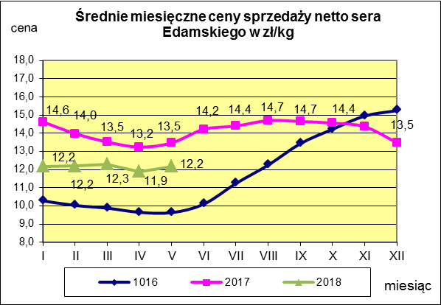

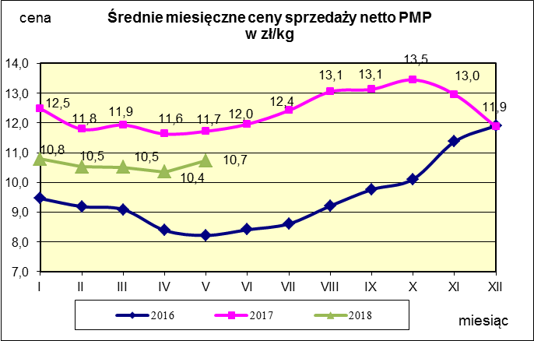
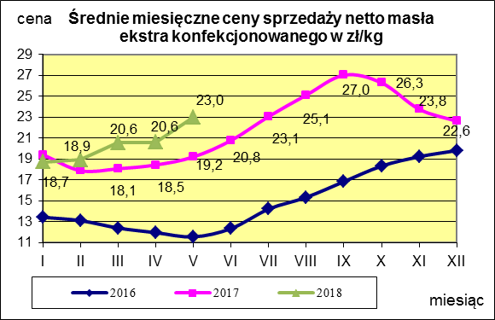
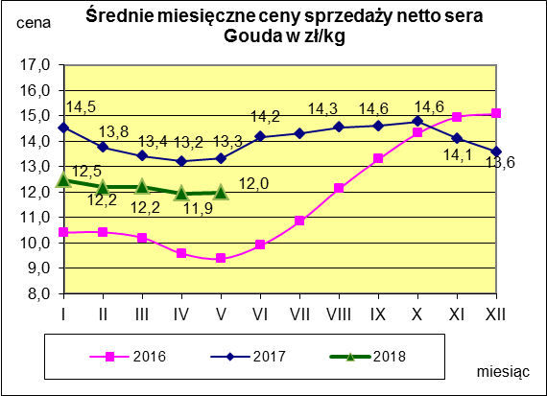

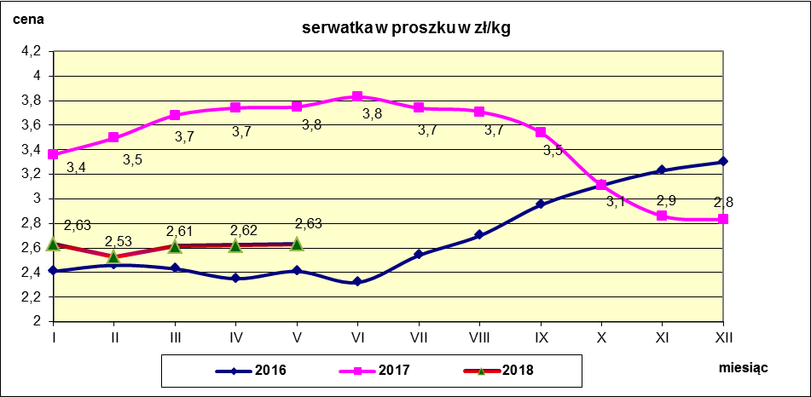

c. sprzedaży sery i twarogi
Ceny sprzedaży (NETTO) wybranych produktów mleczarskich za okres: 18-24.06.2018r.
Średnie ceny liczone są jako średnia ważona za 100 kg.
Daty podane w tabelach oznaczają ostatni dzień analizowanego tygodnia (poniedziałek - niedziela)
TOWAR | Rodzaj | POLSKA |  |  | MAKROREGION
 |  |  |  |  | PÓŁNOCNY |  |  | CENTRALNY |  |  | POŁUDNIOWO-WSCHODNI |  |  | ZACHODNI
 |  | Cena [zł/100kg] |  | Tygodn. zmiana | Cena [zł/100kg] |  | Tygodn. zmiana | Cena [zł/100kg] |  | Tygodn. zmiana | Cena [zł/100kg] |  | Tygodn. zmiana | Cena [zł/100kg] |  | Tygodn. zmiana
 |  | 2018-06-24 | 2018-06-17 | ceny [%] | 2018-06-24 | 2018-06-17 | ceny [%] | 2018-06-24 | 2018-06-17 | ceny [%] | 2018-06-24 | 2018-06-17 | ceny [%] | 2018-06-24 | 2018-06-17 | ceny [%]
SERY DOJRZEWAJĄCE | EDAMSKI | 1,199.94 | 1,281.57 | -6.4 | 1,204.35 | 1,286.18 | -6.4 | 1,250.42 | 1,243.86 | 0.5 | 1,179.00 | 1,154.00 | 2.2 | 1,171.60 | 1,241.60 | -5.6
 | GOUDA | 1,229.45 | 1,241.79 | -1.0 | 1,236.61 | 1,242.24 | -0.5 | 1,223.85 | 1,219.85 | 0.3 | 1,175.32 | 1,288.83 | -8.8 | 1,258.72 | 1,238.46 | 1.6
 | CHEDDAR | 1,336.67 | 1,366.67 | -2.2 | nld | nld | -- | nld | nld | -- | -- | -- | -- | -- | -- | --
 | EMENTALER | 1,428.06 | 1,414.77 | 0.9 | 1,544.77 | 1,505.78 | 2.6 | nld | nld | -- | nld | nld | -- | nld | nld | --
 | PODLASKI, ZAMOJSKI, MORSKI | 1,201.25 | 1,262.17 | -4.8 | 1,205.60 | 1,286.73 | -6.3 | nld | nld | -- | 1,175.53 | 1,245.95 | -5.7 | nld | nld | --
 | PARMEZAN | -- | nld | -- | -- | nld | -- | -- | -- | -- | -- | -- | -- | -- | -- | --
 | RADAMER | nld | nld | -- | -- | -- | -- | -- | -- | -- | nld | nld | -- | -- | -- | --
Ser typu MOZZARELLA |  | 1,443.26 | 1,364.04 | 5.8 | 1,465.77 | 1,363.71 | 7.5 | 1,445.98 | 1,484.31 | -2.6 | 1,286.15 | 1,344.69 | -4.4 | -- | -- | --
Ser typu FETA |  | 1,042.00 | 987.96 | 5.5 | nld | nld | -- | nld | nld | -- | nld | nld | -- | -- | -- | --
SERY PLEŚNIOWE |  | 1,983.85 | 1,960.37 | 1.2 | nld | nld | -- | -- | -- | -- | -- | -- | -- | 2,134.68 | 2,100.68 | 1.6
SERY i TWAROGI ŚWIEŻE | twaróg min. 40% tł. | 922.91 | 925.59 | -0.3 | 920.87 | 948.43 | -2.9 | 1,008.89 | 983.26 | 2.6 | 929.10 | 924.58 | 0.5 | 769.18 | 782.95 | -1.8
 | serek granulowany min. 40% tł. | 673.89 | 671.54 | 0.3 | nld | nld | -- | nld | nld | -- | nld | nld | -- | nld | nld | --

Ceny sprzedaży serów dojrzewających w zł/100kg
 | Ser Edamski | Ser Gouda | Ser Podlaski, Zamojski, Morski
43212 | 1179.693 | 1175.787 | 1173.179
43226 | 1191.888 | 1171.542 | 1179.616
43233 | 1216.694 | 1201.826 | 1211.308
43240 | 1202.552 | 1180.844 | 1199.64
43247 | 1211.86 | 1198.974 | 1208.422
43254 | 1236.48 | 1211.541 | 1212.875
43261 | 1270.167 | 1240.279 | 1221.204
43268 | 1281.566 | 1241.785 | 1262.173
43275 | 1199.94 | 1229.45 | 1205.6

c. sprzedaży produkty stałe
Ceny sprzedaży (NETTO) wybranych produktów mleczarskich za okres: 18-24.06.2018r.
Średnie ceny liczone są jako średnia ważona za 100 kg.
Daty podane w tabelach oznaczają ostatni dzień analizowanego tygodnia (poniedziałek - niedziela)

TOWAR | Rodzaj towaru | POLSKA |  |  | MAKROREGION
 |  |  |  |  | PÓŁNOCNY |  |  | CENTRALNY |  |  | POŁUDNIOWO-WSCHODNI |  |  | ZACHODNI
 |  | Cena [zł/100kg] |  | Tygodn. zmiana | Cena [zł/100kg] |  | Tygodn. zmiana | Cena [zł/100kg] |  | Tygodn. zmiana | Cena [zł/100kg] |  | Tygodn. zmiana | Cena [zł/100kg] |  | Tygodn. zmiana
 |  | 2018-06-24 | 2018-06-17 | ceny [%] | 2018-06-24 | 2018-06-17 | ceny [%] | 2018-06-24 | 2018-06-17 | ceny [%] | 2018-06-24 | 2018-06-17 | ceny [%] | 2018-06-24 | 2018-06-17 | ceny [%]
Masło 82% tł., 16% wody | w blokach | 2,314.92 | 2,269.30 | 2.0 | 2,295.62 | 2,256.09 | 1.8 | 2,455.16 | 2,321.38 | 5.8 | 2,443.82 | 2,449.85 | -0.2 | 2,354.25 | 2,340.72 | 0.6
 | konfekc. | 2,530.36 | 2,526.55 | 0.2 | 2,544.94 | 2,562.68 | -0.7 | 2,549.76 | 2,499.08 | 2.0 | 2,418.07 | 2,405.06 | 0.5 | 2,508.98 | 2,488.32 | 0.8
Masło 80% tł., 16%wody, 2% soli | w blokach | -- | -- | -- | -- | -- | -- | -- | -- | -- | -- | -- | -- | -- | -- | --
Masło | Ogółem | 2,436.81 | 2,399.48 | 1.6 | 2,432.06 | 2,386.27 | 1.9 | 2,545.01 | 2,484.94 | 2.4 | 2,420.34 | 2,405.98 | 0.6 | 2,396.04 | 2,407.53 | -0.5
Mleko w proszku | pełne | 1,110.55 | 1,087.38 | 2.1 | 1,133.38 | 1,066.83 | 6.2 | 1,230.87 | 1,259.62 | -2.3 | nld | nld | -- | nld | nld | --
 | odtłuszczone | 584.30 | 584.10 | 0.0 | 581.56 | 600.08 | -3.1 | 585.74 | 567.66 | 3.2 | 556.66 | 561.12 | -0.8 | 626.32 | 550.06 | 13.9
 | Ogółem | 623.90 | 671.42 | -7.1 | 591.15 | 635.18 | -6.9 | 620.41 | 653.85 | -5.1 | 750.46 | 802.64 | -6.5 | 724.36 | 688.31 | 5.2
Mleko zagęszczone | słodzone | nld | nld | -- | -- | -- | -- | -- | -- | -- | -- | -- | -- | nld | nld | --
 | niesłodzone | 557.60 | 549.09 | 1.5 | nld | nld | -- | -- | -- | -- | -- | -- | -- | nld | nld | --
 | Ogółem | 623.32 | 576.66 | 8.1 | nld | nld | -- | -- | -- | -- | -- | -- | -- | nld | nld | --
Bezwodny tłuszcz mleczny |  | nld | nld | -- | nld | nld | -- | -- | -- | -- | -- | -- | -- | -- | -- | --
Serwatka w proszku |  | 279.74 | 268.68 | 4.1 | 286.41 | 280.24 | 2.2 | 243.16 | 228.26 | 6.5 | 240.80 | 238.50 | 1.0 | -- | -- | --
Laktoza |  | -- | -- | -- | -- | -- | -- | -- | -- | -- | -- | -- | -- | -- | -- | --
Kazeina i kazeiniany |  | -- | -- | -- | -- | -- | -- | -- | -- | -- | -- | -- | -- | -- | -- | --

Ceny sprzedaży masła i mleka w proszku
 | mleko odtłuszczone w proszku | masło ekstra w blokach | masło ekstra konfekcjonowane
43212 | 535.602 | 2008.98 | 2076.352
43226 | 542.956 | 2153.506 | 2125.765
43233 | 550.676 | 2172.155 | 2227.829
43240 | 557.542 | 2183.548 | 2291.075
43247 | 565.161 | 2224.25 | 2318.328
43254 | 562.855 | 2250.886 | 2372.474
43261 | 575.805 | 2248.654 | 2483.88
43268 | 584.101 | 2269.302 | 2526.547
43275 | 584.3 | 2314.92 | 2530.36

mleko do skupu
ŚREDNIA WAŻONA CENA SKUPU MLEKA ( NETTO) O STANDARDOWYCH PARAMETRACH (d. KL. EKSTRA) w zł/100kg

 |  |  | TOWAR |  | POLSKA
 |  |  |  |  | Cena [zł/100kg] |  | Miesięczna. zmiana ceny
 |  |  |  |  | maj | kwiecień
 |  |  | Mleko surowe do skupu o standardowych parametrach |  | 131.33 | 134.00 | -2.0

TOWAR | MAKROREGION
 | PÓŁNOCNY |  |  | CENTRALNY |  |  | POŁUDNIOWO-WSCHODNI |  |  | ZACHODNI
 | Cena [zł/100kg] |  | Miesięczna zmiana | Cena [zł/100kg] |  | Miesięczna zmiana | Cena [zł/100kg] |  | Miesięczna zmiana | Cena [zł/100kg] |  | Miesięczna zmiana
 | maj | kwiecień | ceny [%] | maj | kwiecień | ceny [%] | maj | kwiecień | ceny [%] | maj | kwiecień | ceny [%]
Mleko surowe do skupu o standardowych parametrach | 137.14 | 139.90 | -2.0 | 122.84 | 125.73 | -2.3 | 125.59 | 128.10 | -2.0 | 124.55 | 127.21 | -2.1

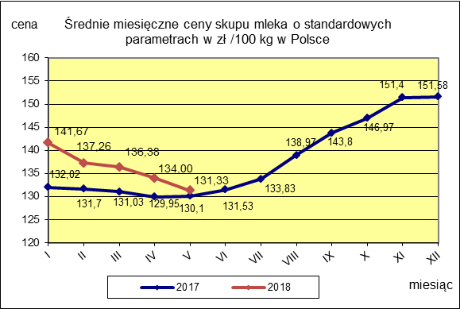

 |  |  |  |  |  |  | POLSKA
 |  |  |  |  |  | TOWAR | maj 2018 | maj 2017 | maj 2016 | Zmiana ceny [%] w 2018r. w stos. do lat:
 |  |  |  |  |  |  |  |  |  | 2017r. | 2016r.
 |  |  |  |  |  | Mleko o standardowych parametrach | 131.33 | 130.10 | 102.76 | 0.9 | 27.8

